关系图
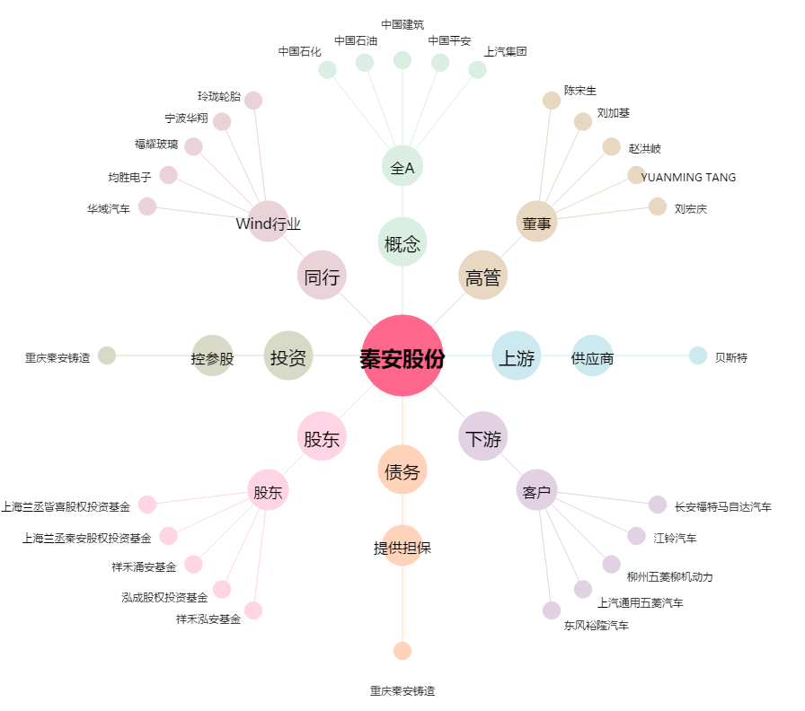
秦安股份[603758.SH] - 关系概览图

